裏
 |  |  | 生計維持申立

 | 配偶者および子の氏名 |  |  | 生年月日 |  |  |  |  |  |  | 受給権者との続柄 |  | 障害の状態にありますか
 |  |  |  | ▼元号を選択 |  | 年 |  | 月 | 日 |  |  |  | ▼障害の状態を選択
 |  |  |  | ▼元号を選択 |  | 年 |  | 月 | 日 |  |  |  | ▼障害の状態を選択
 |  |  |  | ▼元号を選択 |  | 年 |  | 月 | 日 |  |  |  | ▼障害の状態を選択
 | 上記の者は、現在生計を維持していることを申し立てる。

 | 令和 |  | 年 |  | 月 | 日 |  | 受給権者氏名

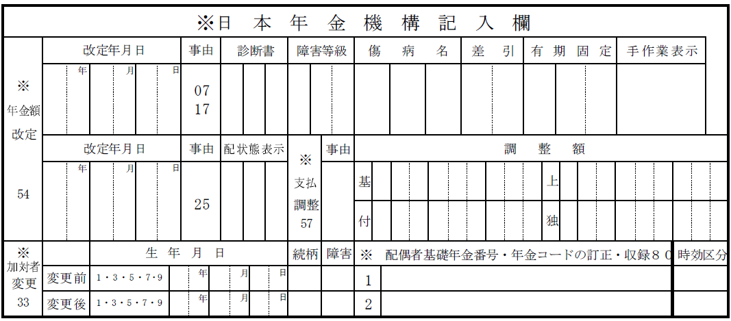

令和 |  |  | 年 |  | 月 | 日 | 提出

 |  | 受給権者 |  |  | 郵便番号
 |  |  |  |  | 住所

 |  |  |  |  | （フリガナ）
 |  |  |  |  | 氏名
 |  |  |  | 自宅の電話番号 |  |  |  |  |  | ─ |  | ─

市区町村
受付年月日
実施機関等
受付年月日

